关系图
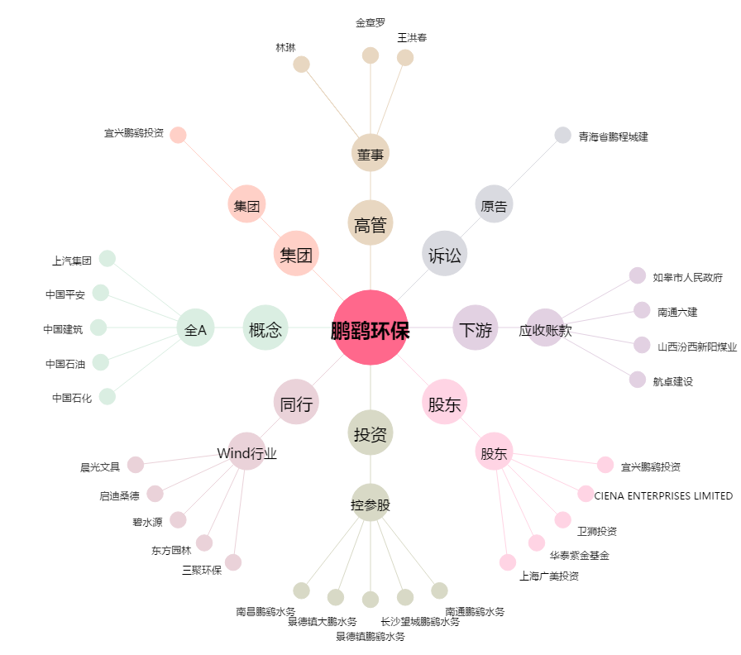
鹏鹞环保[300664.SZ] - 关系概览图

